クラス洗い出し
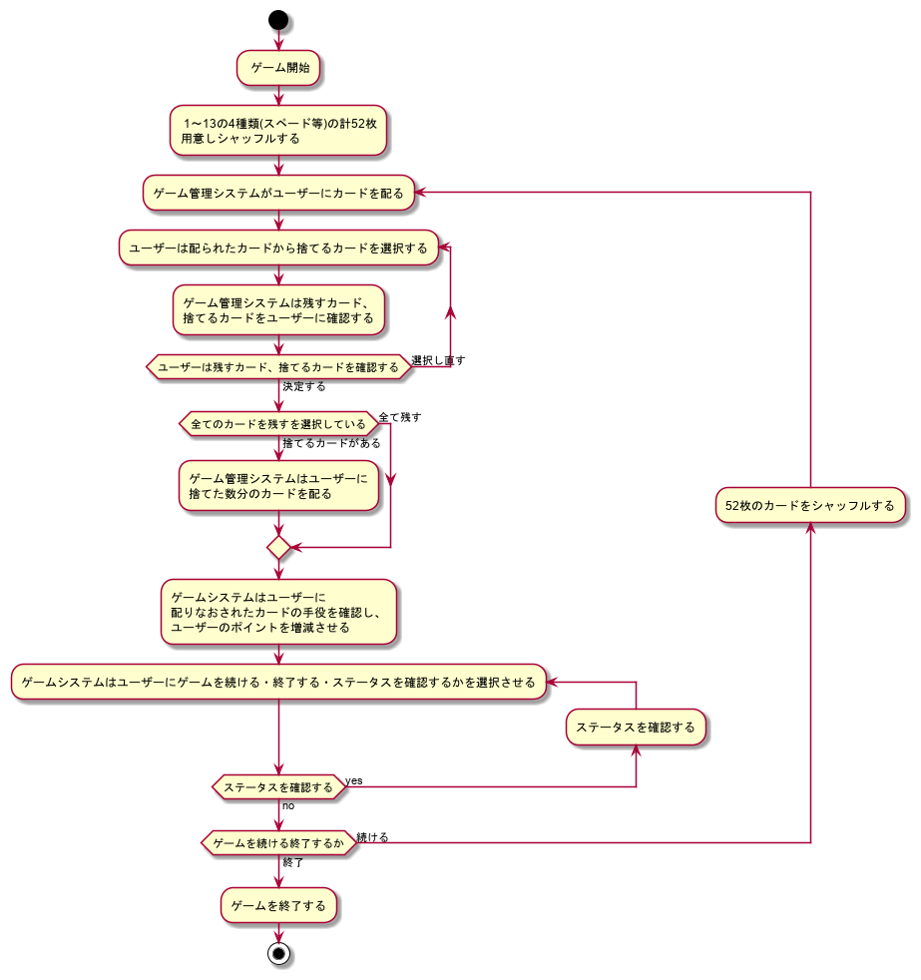
作成するべきクラス | 詳細
Card | カード一枚を表すオブジェクト
PokerPlayer | ゲームプレイヤーを現すオブジェクト
CardDealer | カードを管理するオブジェクト
PokerHandAnalyst | カードの手役を解析するオブジェクト

PokerGameSystem | ゲームシステムオブジェクト
PokerPrinter | ゲーム状況を出力するオブジェクト

CardType | スペード・ダイヤ等を現すEnum
PokerHand | ポーカーの手役を現すEnum
CardChoice | カードの取捨を現すEnum

